Solicitud gráfica
 | Área: | Ciencias Naturales |  |  | Fecha:
 | Grado: | 10
 | Título del tema: | La materia y la energía |  |  | ¿Cuaderno de estudio o recurso? | Recurso
 | Editor: | Lyz Marcela Bernal Gómez |  |  | Motor del recurso | F7

 | Código guión o recurso: | CN_10_09_REC_130 | ← Para determinar este código, visite la hoja de Ayuda
 |  |  |  |  | ESPECIFICACIÓN DE ARCHIVOS A ENTREGAR
Núm. | Archivo Shutterstock o ruta en web | Imagen para: | Tipo | Ubicación de la imagen en el recurso F7 | Nombre imagen SMALL | Tamaño imagen SMALL | Nombre imagen ZOOM | Tamaño imagen ZOOM | Descripción | Observaciones
IMG01 | 61129105 | Recurso F7 | Fotografía | Inicio | CN_10_09_REC_130_IMG01.jpg | 350 x 230 px |  |  | 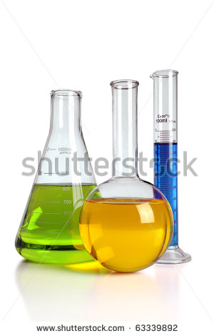 | ok
IMG02 | 34839007 | Recurso F7 | Fotografía | Inicio | CN_10_09_REC_130_IMG02.jpg | 350 x 230 px |  |  |  | ok
IMG03 | 240099112 | Recurso F7 | Fotografía | Contenido | CN_10_09_REC_130_IMG03n.jpg | 320 x 480 px | CN_10_09_REC_130_IMG03a.jpg | 800 x 458 px | 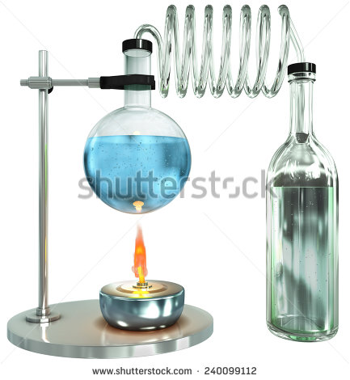 | ok
IMG04 | Ver descrición y observaciones | Recurso F7 | Ilustración | Contenido | CN_10_09_REC_130_IMG04n.jpg | 320 x 480 px | CN_10_09_REC_130_IMG04a.jpg | 800 x 458 px | 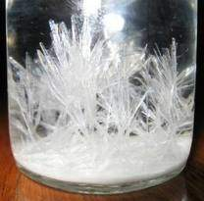 | Realizar ilustración igual a la imagén guía. Ok
IMG05 | 20257159 | Recurso F7 | Ilustración | Contenido | CN_10_09_REC_130_IMG05n.jpg | 320 x 480 px | CN_10_09_REC_130_IMG05a.jpg | 800 x 458 px |  | Realizar ilustración igual a la imagén guía.ok
IMG06 | 313231010 | Recurso F7 | Fotografía | Contenido | CN_10_09_REC_130_IMG06n.jpg | 320 x 480 px | CN_10_09_REC_130_IMG06a.jpg | 800 x 458 px |  | ok
IMG07 | 178604435 | Recurso F7 | Fotografía | Contenido | CN_10_09_REC_130_IMG07n.jpg | 320 x 480 px | CN_10_09_REC_130_IMG07a.jpg | 800 x 458 px |  | ok
IMG08 | 218426092 | Recurso F7 | Fotografía | Contenido | CN_10_09_REC_130_IMG08n.jpg | 320 x 480 px | CN_10_09_REC_130_IMG08a.jpg | 800 x 458 px |  | ok
IMG09 | 107027954 | Recurso F7 | Fotografía | Contenido | CN_10_09_REC_130_IMG09n.jpg | 320 x 480 px | CN_10_09_REC_130_IMG09a.jpg | 800 x 458 px | 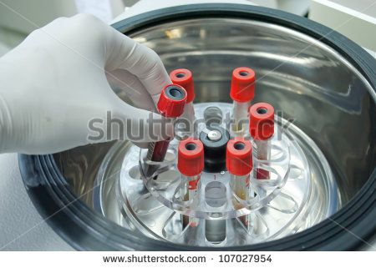 | ok
IMG10 | 181103660 | Recurso F7 | Fotografía | Inicio | CN_10_09_REC_130_IMG10.jpg | 350 x 230 px |  |  | 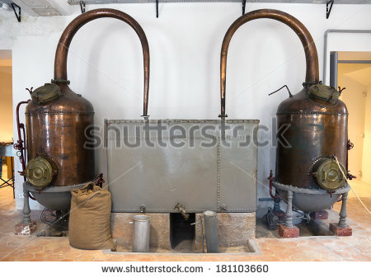 | ok
IMG11 | 330667085 | Recurso F7 | Fotografía | Inicio | CN_10_09_REC_130_IMG11.jpg | 350 x 230 px |  |  | 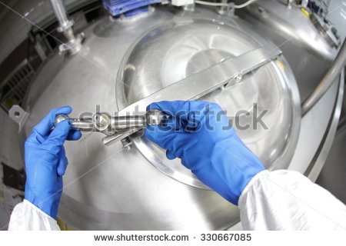 | ok
IMG12 | 347549066 | Recurso F7 | Fotografía | Inicio | CN_10_09_REC_130_IMG12.jpg | 350 x 230 px |  |  | 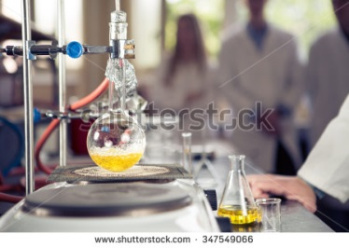 | ok
IMG13 | 343040879 | Recurso F7 | Fotografía | Inicio | CN_10_09_REC_130_IMG13.jpg | 350 x 230 px |  |  |  | ok
IMG14 | 153095885 | Recurso F7 | Fotografía | Inicio | CN_10_09_REC_130_IMG14.jpg | 350 x 230 px |  |  | 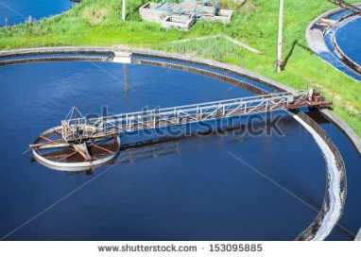 | ok
IMG15 | 214900843 | Recurso F7 | Fotografía | Inicio | CN_10_09_REC_130_IMG15.jpg | 350 x 230 px |  |  |  | ok
IMG16 | 340201178 | Recurso F7 | Fotografía | Inicio | CN_10_09_REC_130_IMG16.jpg | 350 x 230 px |  |  | 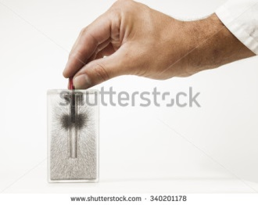 | ok
IMG17 | 300785516 | Recurso F7 | Fotografía | Inicio | CN_10_09_REC_130_IMG17.jpg | 350 x 230 px |  |  |  | ok
IMG18 | 387679555 | Recurso F7 | Fotografía | Inicio | CN_10_09_REC_130_IMG18.jpg | 350 x 230 px |  |  | 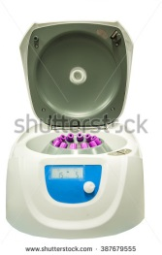 | ok
IMG19 | 154403153 | Recurso F7 | Fotografía | Contenido | CN_10_09_REC_130_IMG19n.jpg | 320 x 480 px | CN_10_09_REC_130_IMG19a.jpg | 800 x 458 px | 
IMG20 | 106313156 | Recurso F7 | Fotografía | Contenido | CN_10_09_REC_130_IMG20n.jpg | 320 x 480 px | CN_10_09_REC_130_IMG20a.jpg | 800 x 458 px | 